界面&功能
界面相关 |  |  |  |  | 功能规则 |  |  |  | 功能规则

 | 功能入口
 | 1.主界面点击【地图传送】图标进入 |  |  |  | 1.设计目的是什么
 |  |  |  |  | ▶ | 世界地图，显示场景地图二号进入条件

1
小地图信息界面【当前为示例】
3
2

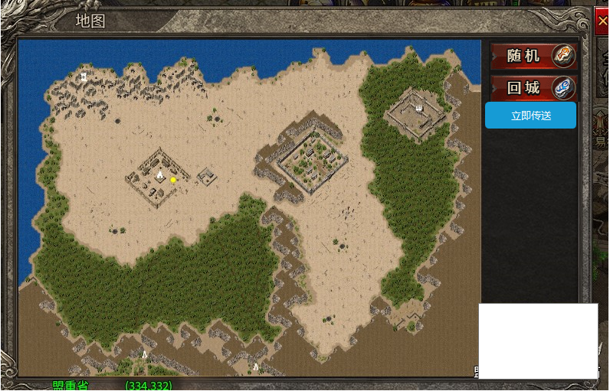
 |  | 1 | 弹窗标题 |  |  | 1 | 弹窗标题
 |  |  | ▶ | 需要世界地图标题 |  |  | ▶ | 需要世界地图标题

 |  | 2 | 场景信息 |  |  | 2 | 场景信息
 |  |  | ▶ | 显示地图场景信息 |  |  | ▶ | 显示地图场景信息

 |  | 3 | 传送按钮 |  |  | 3 | 传送按钮
 |  |  | ▶ | 立即传送：点击后可直接到达寻路的坐标点 |  |  | ▶ | 立即传送：点击后可直接到达寻路的坐标点
 |  |  | ▶ | 随机传送：点击后随机到达地图上的位置 |  |  | ▶ | 随机传送：点击后随机到达地图上的位置
 |  |  | ▶ | 回城传送：点击后立即回到主城 |  |  | ▶ | 回城传送：点击后立即回到主城
 |  |  | ▶ | 随机传送和立即传送都消耗道具

参考图
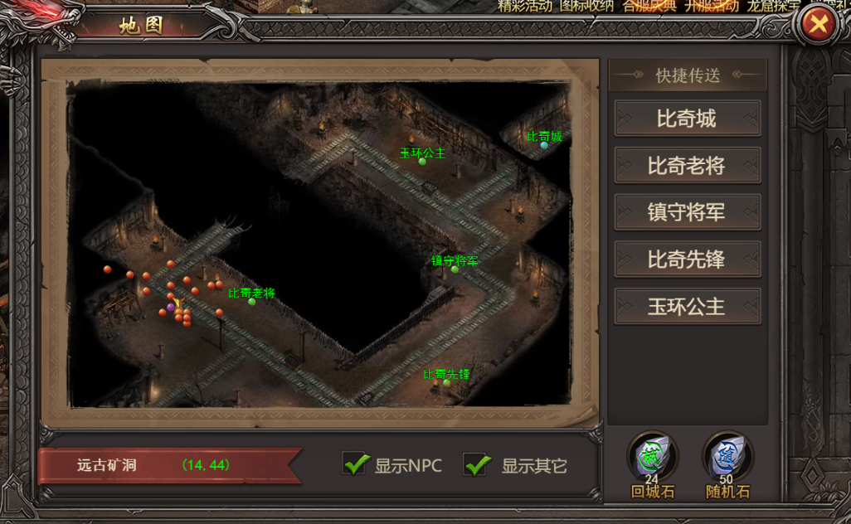
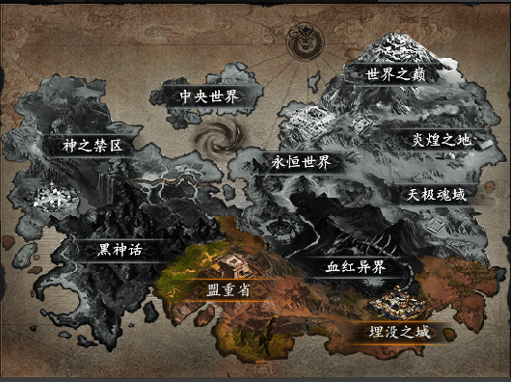
参考图

功能美需
美术需求

 | UI需求
 | 序号 | 类型 | 对应界面 | 内容描述 | 功能需求 | 备注 | 参考图
 | 1 | 功能主页面 | 小地图界面 | 小地图界面 | 详见界面功能设计 |  | 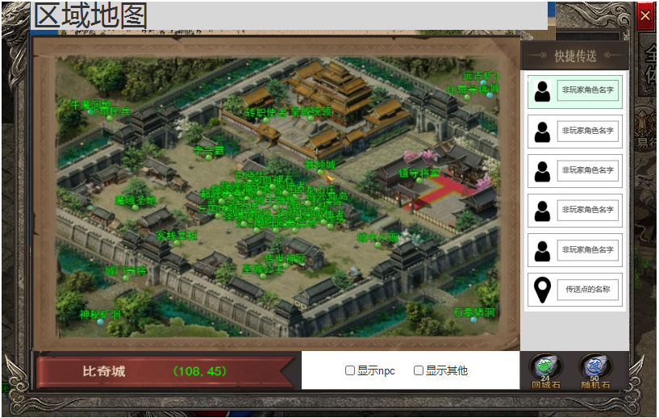
 | 2 | 功能主页面 | 世界地图界面 | 世界地图界面 | 详见界面功能设计 |  | 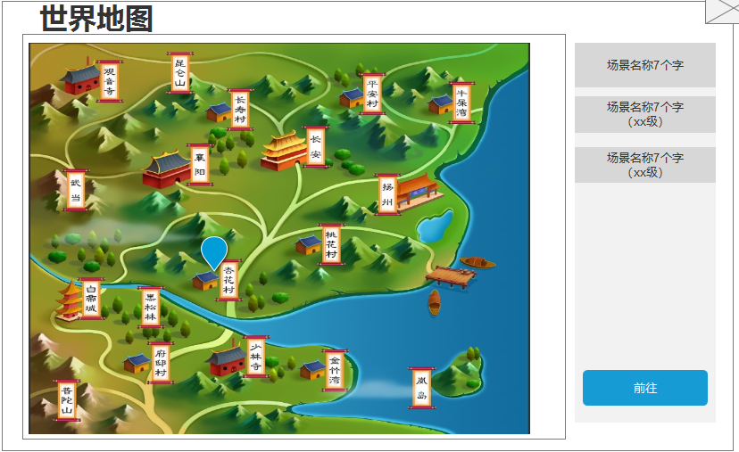
 | 原画需求
 | 序号 | 类型 | 对应界面 | 内容描述 | 功能需求 | 备注 | 参考图
 | 1 | 世界地图底图原画 | 世界地图底图原画 |  |  |  | 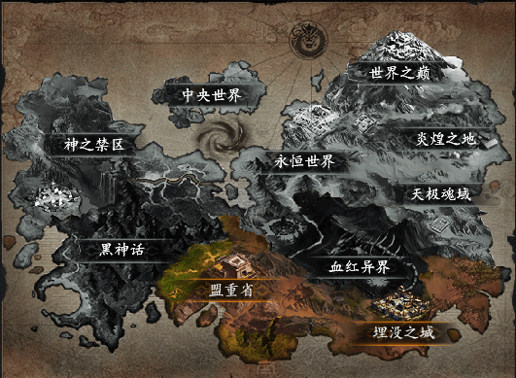
 | 2 | 场景图标 | 世界地图场景图标 | 世界地图上的场景图标（包括岛，矿，森林，城，海等因素）
 | 3
 | 4

 | ICON需求
 | 序号 | 类型 | 图标需求 | 内容描述 | 功能需求 | 尺寸需求 | 参考图
 | 1 | 世界地图角色场景坐标 | 世界地图角色场景坐标 | 大概为箭头，指引箭头 |  |  | 
 | 2 | 世界地图角色场景坐标
 | 动效需求
 | 序号 | 类型 | 描述 | 内容描述 | 功能需求 | 备注 | 参考图

 | 其他
 | 序号 | 类型 | 对应界面 | 内容描述 | 功能需求 | 备注 | 参考图
 | 1

